Retekvetőmag
 |  |  |  |  |  |  |  |  | KEDVELTSÉGI | VIZSGÁLAT |  |  |  |  |  | HATÓSÁGI LABORATÓRIUMI VIZSGÁLAT
KEDVELTSÉGI | TERMÉK FOTÓ* | TERMÉK NEVE | ÁR* (Ft/tasak) | TÖMEG (g) | TASAKON FELTÜNTETETT | HATÓSÁGI |  | CSOMAGOLÁS |  | VETŐMAG |  | ÖSSZESÍTETT |  | CSÍRÁZÓKÉPESSÉG |  | TÖMEG* | TISZTASÁG | IDEGENMAG-TARTALOM*
RANGSOR |  |  |  |  | FORGALMAZÓ/GYÁRTÓ | MINTAVÉTEL HELYE | CSOMAGOLÓANYAG | CSOMAGOLÁSON FELTÜNTETT INFORMÁCIÓK | FELHASZNÁLÁSI UTASÍTÁS, PIKTOGRAMOK | TECHNIKAI TISZTASÁG | ÖSSZBENYOMÁS | PONTSZÁM | ÉP CSÍRANÖVÉNY (%) | ABNORMÁLIS CSÍRA MENNYISÉGE (%) | HOLT MAG MENNYISÉGE (%) | (g) | (%) | (db/tasak)
1 | 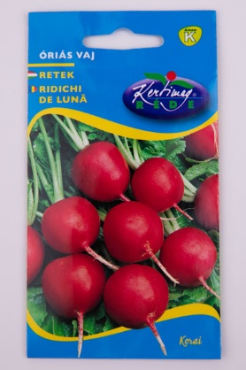 | Rédei Kertimag Óriás vaj | 260 | 3 | Gy: Rédei Kertimag Zrt. | Bauhaus Szakáruházak Kereskedelmi Bt. 2310 Szigetszentmiklós, Városkert utca 1. | 15.67 | 20.74 | 21.04 | 14.67 | 17.11 | 89.2 | 98 | 2 | 0 | 2.9 | 99.9 | 0
2 | 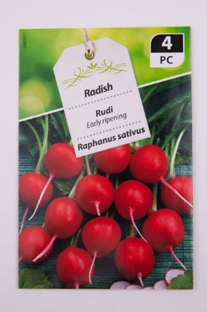 | Gartenland Rudi | 599 | 2 | F: Lidl Magyarország Bt. | Lidl Magyarország Kereskedelmi Bt. 2111 Szada, Dózsa György út | 15.89 | 20.15 | 21.48 | 14.67 | 16.62 | 88.8 | 93 | 4 | 3 | 2.0 | 100 | 0
3 | 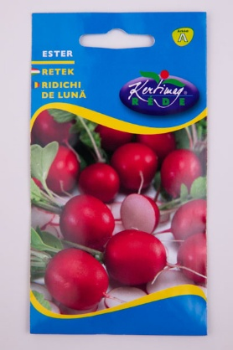 | Rédei Kertimag Ester | 280 | 3 | Gy: Rédei Kertimag Zrt. | Bauhaus Szakáruházak Kereskedelmi Bt. 2310 Szigetszentmiklós, Városkert utca 1. | 15.22 | 19.85 | 20.74 | 14.33 | 16.99 | 87.1 | 92 | 6 | 2 | 2.9 | 99.2 | 3
4 | 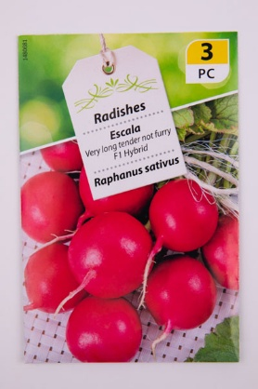 | Gartenland Escala | 199 | 3 | F: Lidl Magyarország Bt. | Lidl Magyarország Kereskedelmi Bt. 2111 Szada, Dózsa György út | 15.78 | 19.41 | 20.44 | 14.56 | 15.77 | 86.0 | 94 | 2 | 4 | 3.2 | 99.9 | 0
5 | 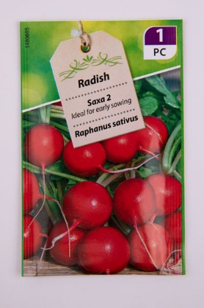 | Gartenland Saxa 2 | 89 | 2.5 | F: Lidl Magyarország Bt. | Lidl Magyarország Kereskedelmi Bt. 2111 Szada, Dózsa György út | 14.89 | 18.67 | 20.44 | 15.78 | 15.64 | 85.4 | 89 | 7 | 4 | 2.5 | 100 | 0
6 | 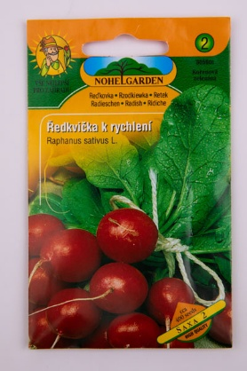 | Nohel Garden Saxa 2 | 319 | 5 | F: Nohel Garden a.s. | OBI Hungary Retail Kft. 1117 Budapest, Hunyadi János út 23. | 14.22 | 19.85 | 20.59 | 15.00 | 15.03 | 84.7 | 97 | 2 | 1 | 5.0 | 99.9 | 0
7 | 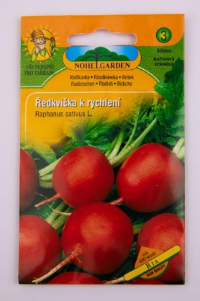 | Nohel Garden Ria | 399 | 5 | F: Nohel Garden a.s. | OBI Hungary Retail Kft. 1117 Budapest, Hunyadi János út 23. | 14.89 | 19.56 | 20.74 | 13.44 | 14.91 | 83.5 | 86 | 10 | 4 | 5.1 | 98.6 | 2
8 | 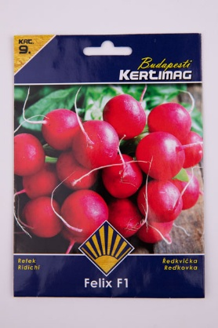 | Budapesti Kertimag Prémium Felix F1 | 1099 | 3 | Gy: Kertimag Trade Kft. | Praktiker Kft. 2040 Budaörs, Malomkő út 3. | 16.00 | 20.15 | 18.22 | 13.56 | 15.40 | 83.3 | 95 | 3 | 2 | 3.1 | 100 | 0
9 | 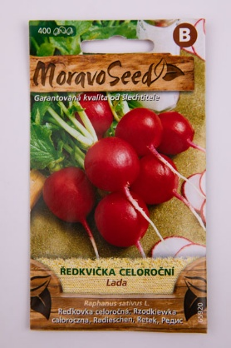 | MoravoSeed Lada | 389 | 400 szem | Gy: MORAVOSEED CZ a.s | Tesco Global Zrt. 2040 Budaörs, Kinizsi utca 1-3. | 14.89 | 19.11 | 19.85 | 13.56 | 15.89 | 83.3 | 91 | 4 | 5 | 5.0 | 99.7 | 1
10 | 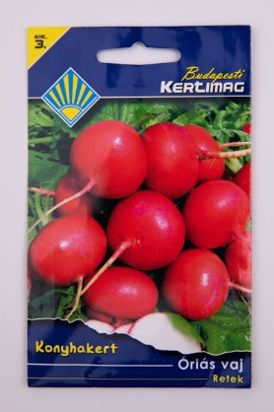 | Budapesti Kertimag Konyhakert Óriás vaj | 319 | 4 | Gy: Kertimag Trade Kft. | Praktiker Kft. 2040 Budaörs, Malomkő út 3. | 15.11 | 17.93 | 18.96 | 15.11 | 15.89 | 83.0 | 98 | 1 | 0 | 4.0 | 100 | 6 "ny"*
11 | 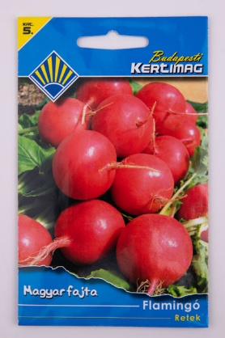 | Budapesti Kertimag Magyar fajta Flamingó | 349 | 4 | Gy: Kertimag Trade Kft. | Auchan Magyarország Kft. 5000 Szolnok, Flső Szandai rét 1. | 15.67 | 19.56 | 18.52 | 13.44 | 15.40 | 82.6 | 94 | 5 | 1 | 4.0 | 99.9 | 0
12 | 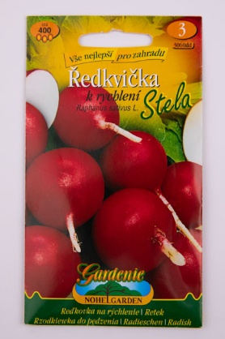 | Nohel Garden Gardenie Stela | 399 | 5 | F: Nohel Garden a.s. | OBI Hungary Retail Kft. 1117 Budapest, Hunyadi János út 23. | 14.89 | 18.37 | 18.37 | 14.89 | 15.52 | 82.0 | 95 | 4 | 1 | 5.0 | 99.8 | 0
13 | 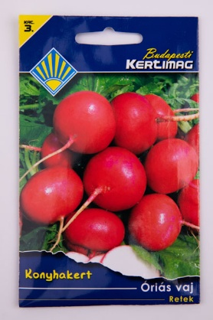 | Budapesti Kertimag Konyhakert Óriás vaj | 218 | 4 | Gy: Kertimag Trade Kft. | Van Mag Bt. Gardena 2111 Szada, Dózsa György út 172. | 15.11 | 17.63 | 18.67 | 14.44 | 15.40 | 81.3 | 97 | 3 | 0 | 4.0 | 100 | 1 "ny"
14 | 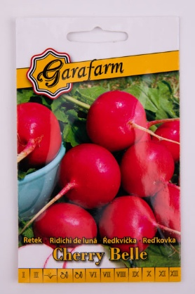 | Garafarm Cherry Belle | 279 | 4 | Gy: Garafarm Trade Kft. | Tesco Global Zrt. 2040 Budaörs, Kinizsi utca 1-3. | 15.33 | 19.41 | 16.74 | 14.44 | 15.28 | 81.2 | 93 | 6 | 1 | 4.0 | 99.9 | 0
15 | 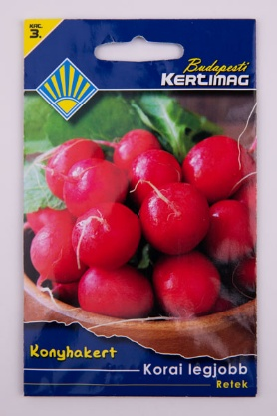 | Budapesti Kertimag Konyhakert Korai legjobb/Cherry Belle | 319 | 4 | Gy: Kertimag Trade Kft. | Praktiker Kft. 2040 Budaörs, Malomkő út 3. | 15.22 | 18.96 | 18.52 | 13.22 | 15.03 | 81.0 | 97 | 3 | 0 | 3.9 | 99.7 | 4
16 | 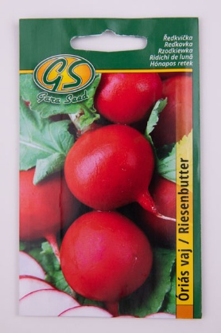 | Gara Seed Óriás vaj | 189 | 3 | Gy: Garafarm Trade Kft. | Tesco Global Zrt. 2040 Budaörs, Kinizsi utca 1-3. | 13.67 | 18.81 | 17.48 | 12.89 | 14.18 | 77.0 | 95 | 3 | 2 | 2.9 | 100 | 0
X | 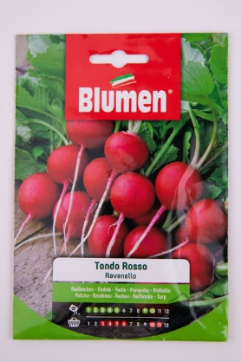 | Blumen Ravanello Tondo Rosso Classici | 579 | 12 | Gy: Blumen Group S.p.a F: Brands and More Hungary Kft. | Auchan Magyarország Kft. 5000 Szolnok, Flső Szandai rét 1. | 15.24 | 16.59 | 15.40 | 14.36 | 14.54 | 76.1 | 96 | 3 | 1 | 12.1 | 100 | 0
17 | 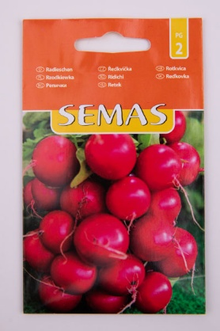 | Semas Ilka | 189 | 4 | Gy: SC Agrosel SRL | REWE GROUP Magyarország PENNY MARKET divízió 2100 Gödöllő, Dózsa György út 90-92. | 14.22 | 16.30 | 17.19 | 13.56 | 14.18 | 75.4 | 93 | 6 | 1 | 4.0 | 99.7 | 3
18 |  | Semas Klara F1 | 499 | 2 | Gy: SC Agrosel SRL | REWE GROUP Magyarország PENNY MARKET divízió 2100 Gödöllő, Dózsa György út 90-92. | 15.33 | 16.30 | 15.70 | 13.56 | 14.30 | 75.2 | 98 | 2 | 0 | 2.0 | 100 | 0
19 | 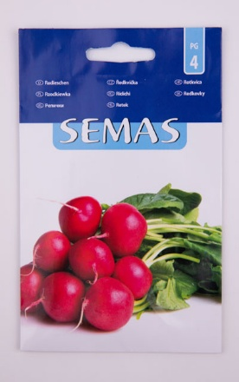 | Semas Johanna | 369 | 6.5 | Gy: SC Agrosel SRL | REWE GROUP Magyarország PENNY MARKET divízió 2100 Gödöllő, Dózsa György út 90-92. | 15.00 | 15.70 | 15.41 | 14.78 | 14.06 | 74.9 | 96 | 2 | 2 | 6.6 | 99.9 | 0
20 | 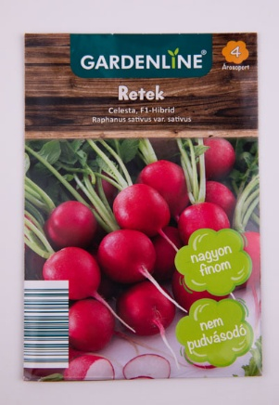 | Gardenline Celesta, F1-hibrid | 229 | kb. 150 növény | F: Gartenland GmbH | ALDI Magyarország Élelmiszer Bt. 5000 Szolnok, Felső-Szandai rét 9. | 15.00 | 20.59 | 12.00 | 12.22 | 14.42 | 74.2 | 94 | 6 | 0 | 1.5 | 99.8 | 0
21 | 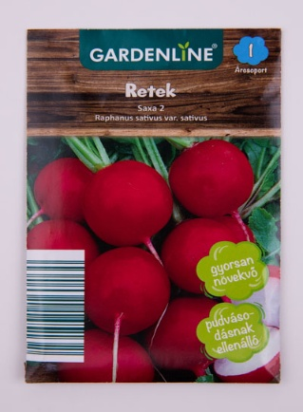 | Gardenline Saxa 2 | 99 | kb. 125 növény | F: Gartenland GmbH | ALDI Magyarország Élelmiszer Bt. 5000 Szolnok, Felső-Szandai rét 9. | 14.44 | 19.70 | 11.41 | 12.89 | 13.81 | 72.3 | 89 | 7 | 4 | 2.1 | 100 | 0

